Table 1
 Каталог продукции
Импланты для лечения домашних животных
ООО «Остеомед-В» 394007, г. Воронеж, ул. Димитрова, д. 56 А Тел.: +7 (473) 233-86-77 (962)330-25-23 Email: Sale-Osteomed-V@yandex.ru

Пластина ветеринарная Т-образная для карликовых пород собак |  |  |  |  |  | Материал – сплав титана.

Номер |  | Количество отверстий |  | Толщина, мм | Длина/ширина мм | Используются винты | Цена, руб.
BA020.030.06 |  | 6 |  | 1,5 | 30/4,5 | 2,0 | 1344
Пластина ветеринарная прямая для карликовых пород собак |  |  |  |  |  | Материал – сплав титана.

Номер |  | Количество отверстий |  | Толщина, мм | Длина/ширина мм | Используются винты | Цена, руб.
BB020.033.05 |  | 5 |  | 1,5 | 33/4,5 | 2,0 | 1824
BB020.037.06 |  | 6 |  | 1,5 | 37/4,5 | 2,0 | 1968
BB020.047.08 |  | 8 |  | 1,5 | 47/4,5 | 2,0 | 2160
Пластина ветеринарная прямая усиленная для карликовых пород собак |  |  |  |  |  | Материал – сплав титана.

Номер |  | Количество отверстий |  | Толщина, мм | Длина/ширина мм | Используются винты | Цена, руб.
BB021.033.05 |  | 5 |  | 1,5 | 33/6 | 2,0 | 1824
BB021.037.06 |  | 6 |  | 1,5 | 37/6 | 2,0 | 1968
BB021.047.08 |  | 8 |  | 1,5 | 47/6 | 2,0 | 2160
Пластина ветеринарная для скакательного сустава |  |  |  |  |  | Материал – сплав титана Применяют при артродезе скакательного сустава Используются винты 2,7 мм и 3,5 мм
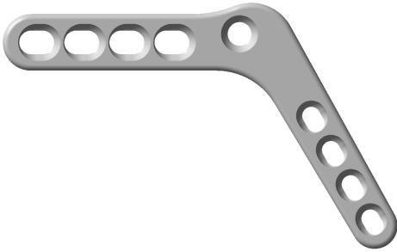
Номер | Количество отверстий |  | Угол сопряжения, гр. |  | Длина, мм | Толщина, мм | Цена, руб.
BD035.070.09-R | 9 |  | 120 |  | 70 | 4,0 | 7160
BD035.095.09-R BD035.136.11-R | 9 11 |  | 135 140 |  | 95 136 | 4,0 4,5 | 7650 10876
BD035.070.09-L | 9 |  | 120 |  | 70 | 4,0 | 7160
BD035.095.09-L BD035.136.11-L | 9 11 |  | 135 140 |  | 95 136 | 4,0 4,5 | 7615 10876

Table 15
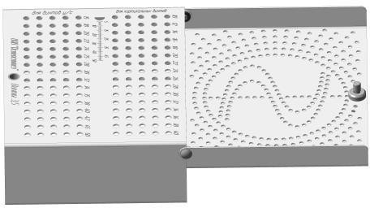 |  | Назначение: для хранения, стерилизации и транспортировки винтов.
Номер | Для винтов, мм | Цена, руб.
020.000.000. 035.000.000. | 2,0 2,7 – 3,5 – 4,0 | 12540 14800
Проволока нержавеющая д. 0,5 мм(НЕТ В НАЛИЧИИ) |  | Материал – нержавеющая сталь Цена 36 руб./м.

Метчик для кортикальных винтов 2,0 мм под съёмную рукоятку 245.551.000 |  | 220.220-095 Диаметр резьбы 2,0 мм. Диаметр тела резьбы 1,2 мм. Длина резьбовой части 30,0 мм. Общая длина 95 мм. Цена 3100 руб.

Метчик для кортикальных винтов 2,7 мм под съёмную рукоятку 245.551.000 |  | 227.227-120 Диаметр резьбы 2,7 мм. Диаметр тела резьбы 2,0 мм. Длина резьбовой части 30,0 мм. Общая длина 120 мм. Цена 3100 руб.

Метчик для кортикальных винтов 3,5 мм под съёмную рукоятку 245.551.000 |  | 235.235.120 Диаметр резьбы 3,5 мм. Диаметр тела резьбы 2,5 мм. Длина резьбовой части 50 мм. Общая длина 120 мм. Цена 2740 руб.

Ключ изгибающий (для больших пластин) |  | 200 002 100
 |  | Материал – нержавеющая сталь Для пластин толщиной от 8 до 5 мм Рекомендуется использовать комплект из 2-х ключей Цена 7480 руб.
Ключ изгибающий (для малых пластин)(НЕТ В НАЛИЧИИ) |  | 200.002.201 Материал – нержавеющая сталь Для пластин толщиной от 4 до 2 мм Рекомендуется использовать комплект из 2-х ключей Цена3540руб.

 |  |  | 7160
 |  |  | 7650 10876
 |  |  | 7160
 |  |  | 7615 10876

Table 17
Спица гладкая с двойной заточкой (перо) | 1СГПв.008.200 Материал – нержавеющая сталь Диаметр 1,2х250 мм. Цена140 руб.

 | PMV75L2499
Полигликолид
 | Нить расс., плетеная, с покрытием,
 | фиолетовая,
 | USP 3-0 (М2),75см,
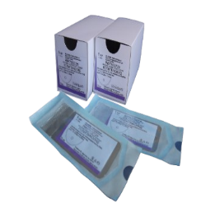 | игла кол/1, 1/2, 30мм, 0,53мм.
 | Цена:222 руб./шт; Упаковка 12шт-3200 руб
Полигликолид | PMV75M2503 Нить расс., плетеная, с покрытием, фиолетовая, USP 2-0 (М3), 75см, игла кол/1, 1/2, 30мм, 0,63мм. Цена:232 руб/шт;Упаковка 12шт:3240 руб

НЕЙЛОН МОНО | VUB13E1121S нить нерасс., мононить из нейлона (полиамида), черная, USP 8-0 (М 0,4), 13 см, игла кол/1, 3/8, 4,8 мм, 0,10мм. Цена 304 руб/шт; Упаковка 12шт-4008 руб
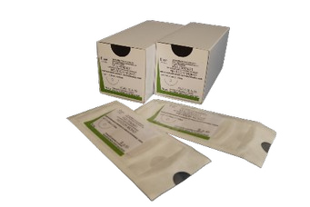

 |  | 7160
 |  | 7650 10876
 |  | 7160
 |  | 7615 10876

Table 18

НЕЙЛОН МОНО | VUB30D0330 нить нерасс., мононить из нейлона (полиамида), черная, USP 9-0 (М 0,3), 30 см, игла шпательная/1, 3/8, 4,8 мм, 0,20мм Цена: 670 руб/шт; Упаковка 12шт-9500руб

КАПРОН-Ф | WFL75M2445 нить нерасс. Из капрона (полиамида) плетпенная, с покрытием, голубая, USP 2-0 (М 3), 75см, игла кол/1, 1/2, 26 мм, 0,63мм Цена: 174руб/шт; Упаковка 12шт-2900 руб
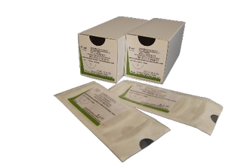
ПОЛИГЛИКОЛИД | PMV45E0330 нить расс. из полигликолевой кислоты, плетеная, с покрытием, фиолетовая, USP 8-0 (М0,4), 45см, игла шпательная/2, 3/8, 6,4мм, 0,20 мм Цена: 888руб/шт; Упаковка 12шт-12000 руб

ПОЛИПРОПЕЛЕН | AUL35L3371 нерассасыв. мононить из полипропилена, синяя, USP 3-0 (М 2), 35 см, игла режущая/1, 3/8, 21 мм, 0,53 мм Цена: 210руб/шт; Упаковка 12шт-3100руб

Table 19
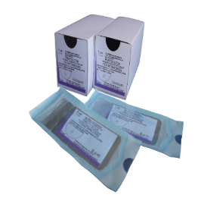
ПОЛИГЛИКОЛИД ПЛЮС | PHV75M2445 Нить рассас. Нит из полигликолевой кислоты,плетеная, с покрытием, с антимикробным агентом хлоргексидина диацетатом, фиолетовая, USP 2-0 (М3), 75см, игла кол/1, 1/2, 26мм, 0,63мм Цена:240руб/шт; Упаковка 12шт-3100 руб
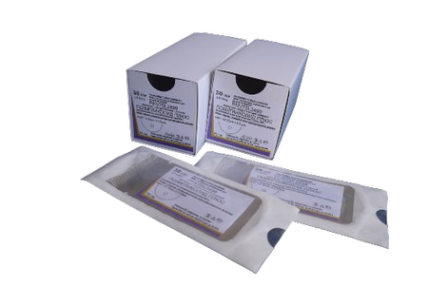
ПОЛИГЛИКОЛИД-КАПРОЛАКТОН | MUV75H2287 Нить рассас. Мононить из сополимера гоиколида с ε-капролактоном, фиолетовая, USP 5-0 (М1), 75см, игла кол/1, 1/2, 15мм, 0,33 мм Цена:258руб/шт; Упаковка 12шт-36006 руб
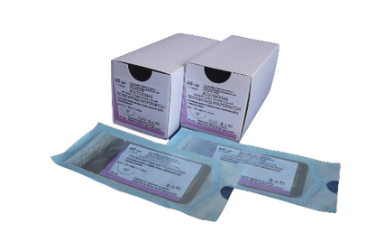
ПОЛИГЛИКОЛИД | PMV75M2639 Нить расс., плетеная, с покрытием, фиолетовая, USP 2-0 (М3), 75см, игла кол/1, 1/2, 36мм, 0,68мм Цена:238руб/шт; Упаковка 12шт-3300 руб

ПОЛИГЛИКОЛИД | PMV90L2441 Нить расс., плетеная, с покрытием, фиолетовая, USP 3-0 (М2), 90 см, игла кол/1, 1/2, 26мм, 0,53мм Цена:222руб/шт; Упаковка 12шт-3300 руб

ПОЛИГЛИКОЛИД | PMV90M2721 Нить расс., плетеная, с покрытием, фиолетовая, USP 2-0 (М3), 90 см, игла кол/1, 1/2, 40 мм, 0,73мм Цена:252руб/шт; Упаковка 12шт-3600руб

Table 20
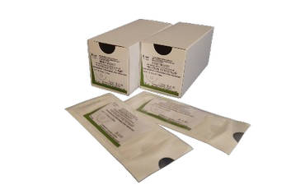
НЕЙЛОН ПЛЕТЕННЫЙ | NSB90M2503 нить нерасс., плетеная, с покрытием из силикона, черная, USP 2-0 (М3), 90 см, игла кол/1, 1/2, 30 мм, 0,63мм Цена:180руб/шт; Упаковка 12шт-3200руб

НЕЙЛОН ПЛЕТЕННЫЙ | NSB90O2731 нить нерасс., плетеная, с покрытием из силикона, черная, USP 1 (М4), 90 см, игла кол/1, 1/2, 40 мм, 1,08 мм Цена:186 руб/шт; Упаковка 12шт-3200руб

